VYBER
Položka | Název | Specifikace | Množství | Cena bez DPH za kus včetně potisku | Cena celkem bez DPH | Cena celkem bez DPH za jednotlivé položky (Doplní účastník). Pozn.: Cena celkem uvedená v návrhu smlouvy a v krycím listu se musí rovnat součtu zde uvedených jednotlivých cen. | Potisk | Balení | Ilustrační foto
1 | TAŠKA | plátěná taška, přírodní barva, 100% bavlna, min. gramáž 140 g, potisk sítotisk, jednobarevný, barva černá | 200 | 30.00 | 6,000.00 |  | potisk sítotisk, jednobarevný
1 | TUŽKA | hrot ze slitiny hliníku a grafitu, píše podobně jako grafitová tužka, bez ořezávání je stále ostrá, stopa jde gumovat, celočerná tužka matná, potisk tužky jednobarevný bílý | 300 | 19.00 | 5,700.00 |  | potisk tužky jednobarevný bílý |  | 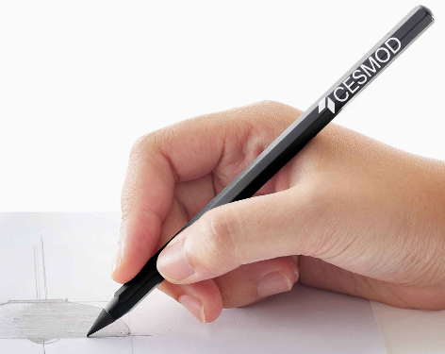
1 | SAMOLEPKY | arch samolepek PVC nebo VINYLOVÝCH SAMOLEPEK, mat na formát A6 | 500 | 9.00 | 4,500.00 |  | formát A6 |  | 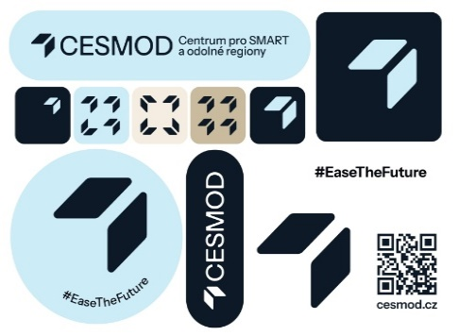
Maximální cena celkem |  |  |  |  | 16,200.00

Zadavatel požaduje kontrolu a korekturu před potištěním zboží. Než bude zboží potištěno, vyhotoveno a dodáno zadavateli, zadavatel požaduje zaslání grafických náhledů. Zadavatel dále požaduje na grafickém návrhu uvést měřítko a velikost potisku. Teprve po schválení těchto grafických návrhů bude možné produkty vyhotovit a dodat.

